상품제안서
이노툴즈 미니 수공구세트 19종 | 상품코드: S28411

 |  |  |  |  |  |  | 02-713-8555 | www.synergygift.co.kr
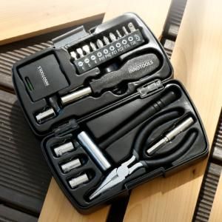

【상세/제작정보】 | <p>​<span id="husky_bookmark_end_1693286643389"></span>&nbsp;</p>

【인쇄/포장옵션】 | 레이저, DTF컬러전사 / 포장지포장

【공급단가】 | 수량 | 50~ | 100~ | 300~ | 1,000~ | 3,000~
*VAT별도 | 단가 | 8,100원 | 7,620원 | 7,380원 | 7,020원 | 6,780원

【상품 URL】 | https://www.synergygift.co.kr:443/src/goods_detail.php?gdno=28411

